Fundamental0
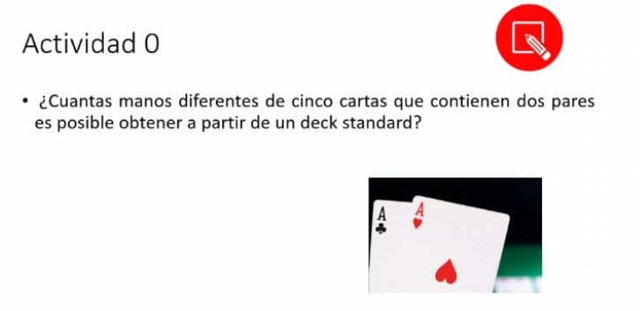
 |  | combinaciones | Probabilidad
 | Doble pareja | 123,552 | 4,7935 %

Para la probabilidad de pares | (13/2) | del primer valor | (4/2) | Igual del | (4/2)
tengo 13 valores y escojo 2 |  | escojo 2 cartas |  | segundo valor
 |  | para formar mi |  | escojo 2
 |  | primer par |  | segundo par
para la ultima carta | (11/1) | De ese valor | (4/1)
escojo de los valores restantes |  | escojo una carta
disminuye de 13 a 11

(13C2) (4C2) (4C2) (11C1) (4C1) | 123552

